Task_Plan
No | Scope | Task | Progress | 1/5/2568 - 15.00-17.00 | 2025-05-06 | 2025-05-07 | 2025-05-08 | 2025-05-09 | Owner | Deadline | Days
1 |  | Best Deal -> Cheapest Price (High rate) / Most discount These questions -> วัดมุมไหนบ้าง (LLM as a judge? + Eyeball) | Data Set: - Amazon (Old) - Thai E-Commerce (New) Aspect of evals: - Cheapest - New Arrival - Reliability - ... - Multilingual | Mock DataSet Human Eval BestDeal: MRR - Relevance/Correctness | 5/5/2025 -> DataSet 20 of BestDeal + + 8 ques | check up ได้ข้อสรุป | ทำสไลด์/ ส่งงาน | ส่งงาน | Baz |  |  | Question (best deal) : ขอรองเท้าไนกี้หน่อย
2 |  | Personalized These questions -> วัดมุมไหนบ้าง (LLM as a judge? + Eyeball) | Data Set: - Amazon (Old) - Thai E-Commerce (New) Aspect of evals: - Satisfication | Mock DataSet Human Eval Personalize: - xxx Prompt Enhance - Personalize | 5/5/2025 -> DataSet 20 of Personalize + + 8 ques |  |  |  | Perm | 2025-05-05 |  | Question: ขอรองเท้าไนกี้หน่อย UserProfile: เพศ อายุ | Pantip: - Sentiment analysis - Topic Trending Analysis
3 |  | Old Prompt Enhance (BestDeal/Person) - coding check if user profile included? - add user profile config - prompt need to change | Code Enhance: - blank box for filled-in | To integrate with Perm - Add param Personal & BestDeal - Orchestrator | run.py -> get log (w reflection) up git + 8 ques |  |  |  | Nick
4 |  | Prompt Fine-tune (Tuning + Reflection) - Test with old prompt | Reflection: - SIFT -> เช็คว่า step ล่าสุด กับ step ก่อนหน้า เป็นหน้าเดียวกันไหม -> If yes, then go back - Error Analysis -> ผลลัพธ์ใกล้เคียงแทนได้ไหม ถ้าไม่มี - Improvment -> element e.g., Slicing will increase more success rate | - To present the limitation - Reflection vs No -> Old eval vs New Eval | 8 ques |  |  |  | BazMhee | 2025-05-05 |  | 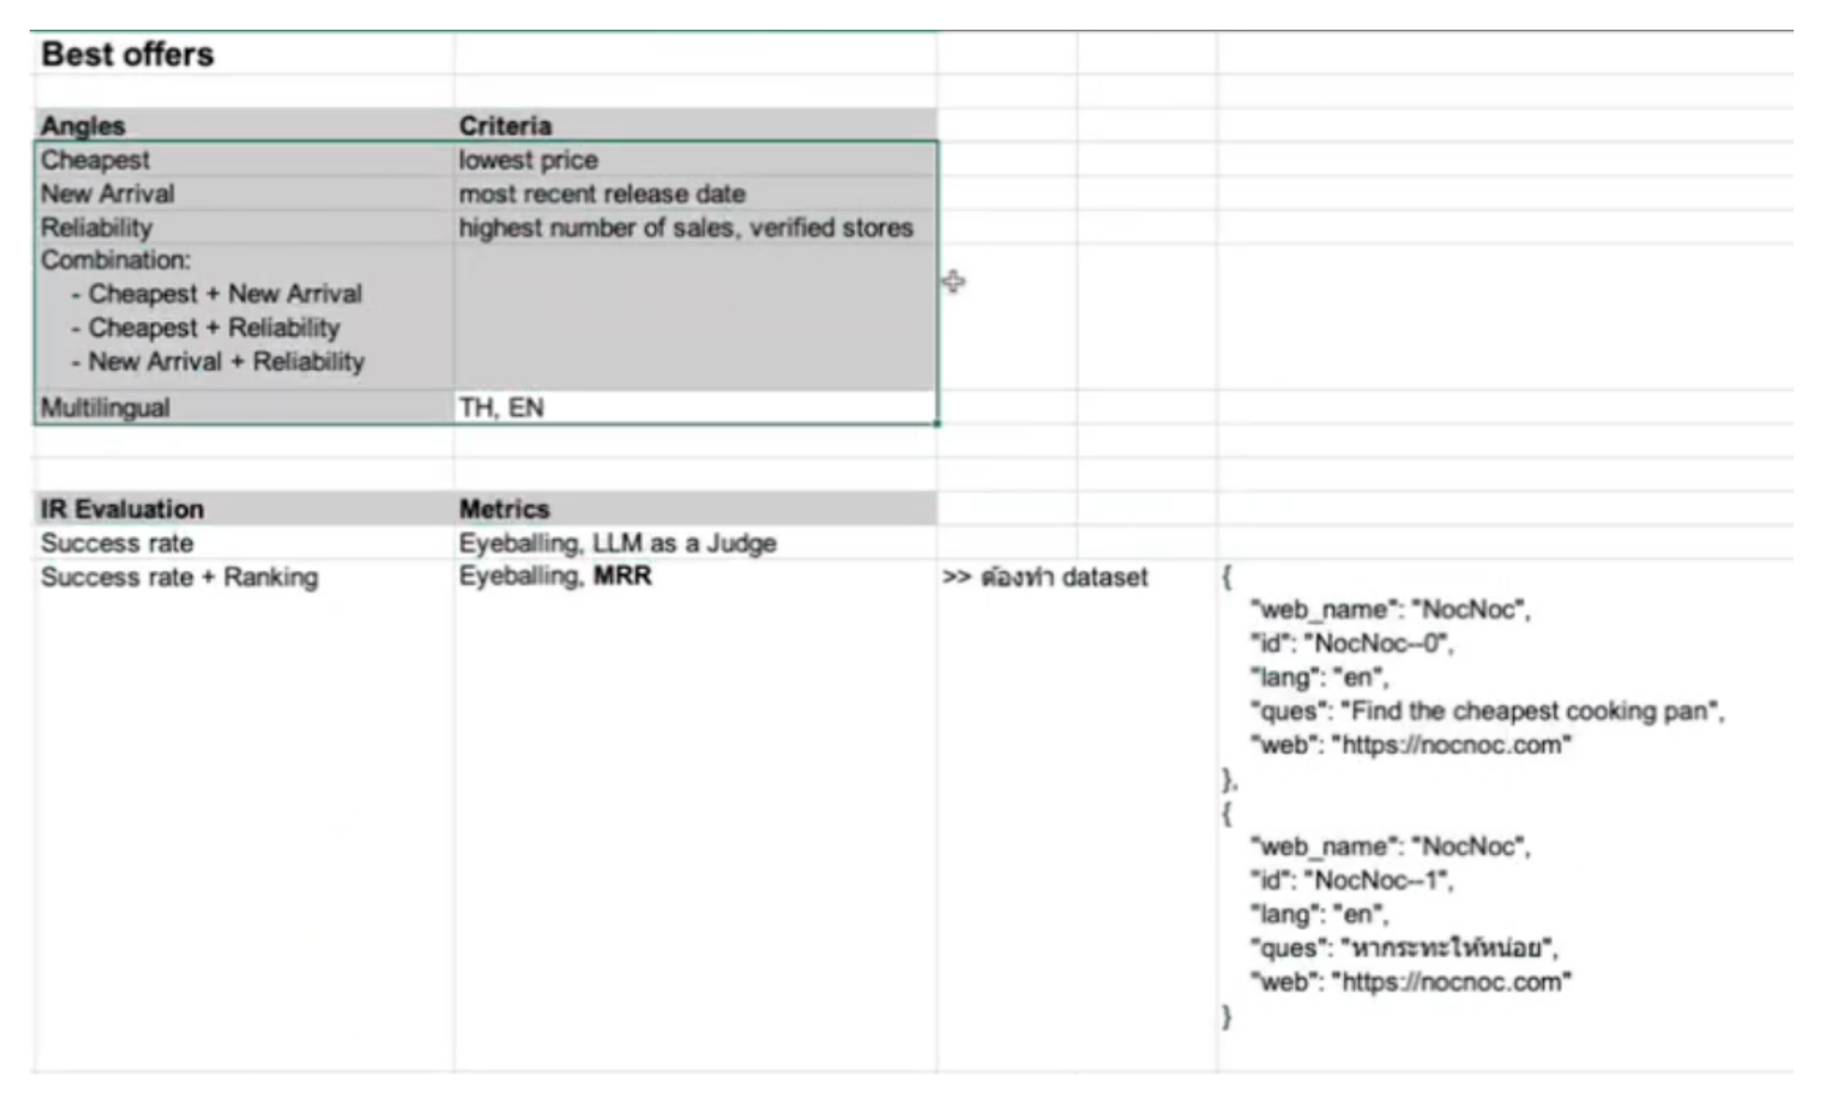
5 |  | Auto_Eval (LLM as judge) new prompt technique (CHIE) |  | Add prompt (4 aspects) | 8 ques + auto eval |  |  |  | YG | 2025-05-05
6 |  | test with old prompt vs new prompt |  |  |  |  |  |  |  | 2025-05-06
7 |  | เผื่อแก้ |  |  |  |  |  |  |  | 2025-05-07
8 | Minor/Optional | Test window size of screenshot (minor)
9 |  | Frontend |  |  |  |  |  |  |  | 2025-05-07
10 | Presentation | Presentation |  |  |  |  |  |  | All | 2025-05-08 | -8

